Mobiele apparaten
Type apparaat | Model | F3-licentie | Fully managed KNOX profiel | Type profiel | Aantal actief | Afdeling | Aantal op voorraad | Uitgegeven aan externen (geen MS-365 account)
Tablet | Samsung Active4 Pro (5G) |  | Fully managed | Achterlader | 17
Tablet | Samsung Active4 Pro (5G) |  | Fully managed | Zijlader | 22
Tablet | Samsung Active4 Pro (5G) | v | Fully managed | Kraanwagen | 6
Tablet | Samsung Active4 Pro (5G) |  | Fully managed | Haakwagen | 13
Tablet | Samsung Active4 Pro (5G) | v | Fully managed | UMA-wagen | 2
Tablet | Samsung Active5 (5G) |  | Fully managed | Milieustraat | 9
Smartphone | Galaxy A51 |  | Onbeheerd |  | 10
Smartphone | Galaxy A50 |  | Onbeheerd |  | 9
Smartphone | Galaxy A32 4G |  | Onbeheerd |  | 2
Smartphone | Galaxy A32 5G |  | Onbeheerd |  | 24
Smartphone | Galaxy A40 |  | Onbeheerd |  | 3
Smartphone | Galaxy A33 5G |  | Onbeheerd |  | 13
Smartphone | iPhone SE |  | Onbeheerd |  | 1
Smartphone | Galaxy A34 5G |  | Onbeheerd |  | 2
Tablet | Samsung S6 Lite |  | Onbeheerd |  | 8 | UMA's, SHEQ, Planning, HR, MLS GLD | 3 | 2
Tablet | Samsung S5e |  | Onbeheerd |  | 0 |  | 1
Tablet | Samsung S67 FE 5G |  | Onbeheerd |  | 4 | Afvalcoaches | 2
Tablet | Samsung S8 5G |  | Onbeheerd |  | 1 | ICT
Tablet | Onbekende type |  | Onbeheerd |  | 0 |  |  | 6
Tablet | Samsung TAB A |  | Onbeheerd |  | 0 |  | 5 | 1
Totaal |  |  |  |  | 146

Notities bij beheerde KNOX apparaten
Volledig dichtgetimmerde tablets, die de chauffeurs of milieustraatmedewerkers gebruiken.
Met een account per tablet en dus niet met persoonlijke accounts (op UMA-wagens na).
Gebruikers hebben geen kennis van wachtwoord MS-account, alleen een pincode voor SIM en tablet.
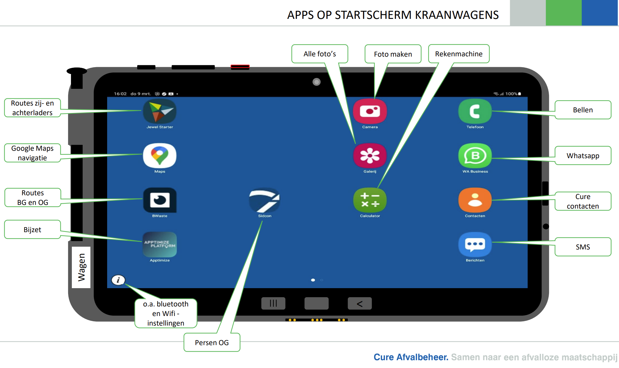

Uitgangspunten smarthphones en momenteel onbeheerde tablets
Cure wenst over te gaan naar volledig beheerde smartphones en tablets.
Persoonlijk MS365 account gekoppeld aan apparaat.

